サンプル_画面
画面定義
 | ゲーム選択画面
 |  | 場所 |  | header |  |  | ベースカラー |  |  | ライトグレー
 |  | 項番 | 名前 |  | 画像 | フォント |  | フォント カラー | フォント サイズ |  | 太文字 | 種類 | 備考

 |  | 1 | ゲーム選択 |  | - | Zen Kaku Gothic New |  | white | 18 |  | ー | ラベル
 |  | 2 | ≡ |  | - | Zen Kaku Gothic New |  | white | 18 |  |  | ボタン

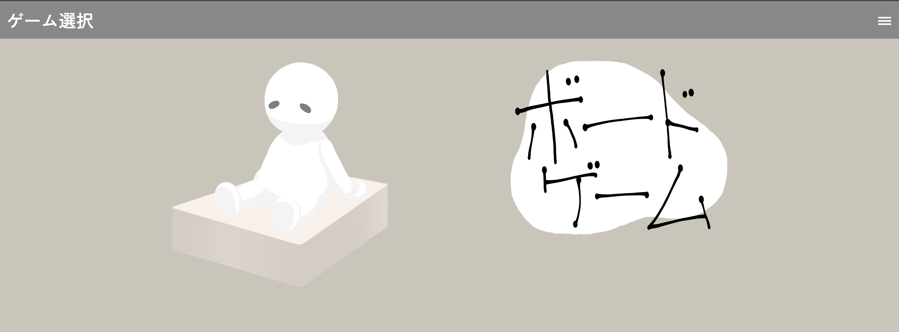
 |  | 場所 |  | main |  |  | ベースカラー |  |  | ライトグレー
 |  | 項番 | 名前 |  | 画像 | フォント |  | フォント カラー | フォント サイズ |  | 太文字 | 種類 | 備考

 |  | 1 | トランプゲーム |  | ○ | - |  | - | - |  | ー | ボタン
 |  | 2 | ボードゲーム |  | ○ | - |  | - | - |  | ー | ボタン

